XIHEV200_ADC_MEMORYREAD
0x40a | 0x18 | temp |  | 总sect个数 | cfg_smp_en | ip_sel位宽 | ip_sel起始bit | cfg_smp_node_en起始bit | node_sel位宽 | node_sel起始bit | bitnum位宽 | bitnum起始bit | sect位宽 | start_sect起始bit | end_sect起始bit | ctrl_smp_trig所在bit
0x41a | 0x18 |  |  | 32 | 1 | 2 | 13 | 25 | 2 | 12 | 2 | 0 | 5 | 0 | 0 | 5
0x42a | 0x18
0x43a | 0x18 | 33554433
0x4e0 | 0x10 | 2
0x4c4 | 0x0 | 0
0x203 | 0x0 | 31 | 32*2048
0x4c1 | 0x0
0x4c4 | 0x2000001 | 33554465
0x4c5 | 0x2
0x4c6 | 0x0
0x4c7 | 0x3ef
0x4c8 | 0x0
0x4c4 | 0x2000021 |  |  | 配置
 |  |  |  | 使能 | 采样点 | 采样位宽(bit) | 端口采样bitnum | 端口选用节点编号 | 节点对应ip | 0x4c4 | 0x4c5 | 0x4c6 | 0x4c7
 |  |  | 1 | 1 | rxadc0 | 128 | 2 | 0 | 0 | 33554432 | 2 | 0 | 31
 |  |  | 0 | 0 | sync_fifo0 | 256 | 3 | 0 | 1 | 0 | 0 | 0 | 0
 |  |  | 0 | 0 | adpll0 | 256 | 3 | 0 | 2 | 0 | 0 | 0 | 0
 |  |  | 0 | 0 | rxadc1 | 128 | 2 | 1 | 0 | 0 | 0 | 0 | 0
 |  |  | 0 | 0 | sync_fifo1 | 256 | 3 | 1 | 1 | 0 | 0 | 0 | 0
 |  |  | 0 | 0 | rxadc2 | 128 | 2 | 2 | 0 | 0 | 0 | 0 | 0
 |  |  | 0 | 0 | sync_fifo2 | 256 | 3 | 2 | 1 | 0 | 0 | 0 | 0
 |  |  | 0 | 0 | rxadc3 | 128 | 2 | 3 | 0 | 0 | 0 | 0 | 0
 |  |  | 0 | 0 | sync_fifo3 | 256 | 3 | 4 | 1 | 0 | 0 | 0 | 0

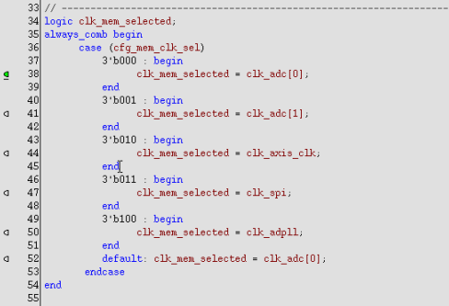
 |  |  | 使能个数 | 1
 |  |  | 注意使能个数不能超过4个
 |  |  | 绿色填充部分需要用户配置
 |  |  | cfg_mem_clk_sel需要根据需要填写，地址0x203

 |  |  | 0x4e0 | 0x10

XIHEV200 DAC发数
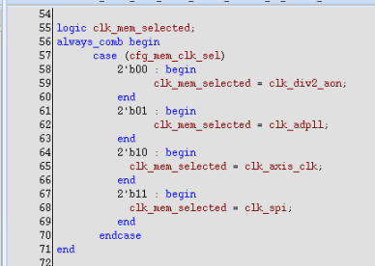
0x1001c | 0x1 | temp |  | 总sect个数 | cfg_send_en | node_sel位宽 | node_sel起始bit | cfg_send_node_en位宽 | cfg_send_node_en起始bit | portion位宽 | portion_high起始bit | portion_cycle起始bit | bitnum位宽 | bitnum起始bit | sect位宽 | tart_sect起始bit | end_sect起始bit
0x1101c | 0x1 |  |  | 128 | 1 | 1 | 28 | 1 | 26 | 5 | 16 | 6 | 3 | 0 | 7 | 14 | 0
0x1801c | 0x1
0x1901c | 0x1
0x4dd | 0xaf
0x4c8 | 0x0
0x4c4 | 0x0
0x4c1 | 0x0
0x203 | 0x0
0x4c8 | 0x64210840
0x4c9 | 0x3000007f
0x4ca | 0x3 | 3
0x4c1 | 0x1

 |  |  |  | 配置
 |  |  |  | 使能 | 发数节点 | 发数位宽(bit) | 端口发数bitnum
 |  |  | 1 | 1 | 节点0 | 256 | 3
 |  |  | 0 | 0 | 节点1 | 256 | 3

 |  |  | 使能个数 | 1
 |  |  | 注意使能个数不能超过2个
 |  |  | 绿色填充部分需要用户配置
 |  |  | cfg_mem_clk_sel需要根据需要填写，地址0x203
 |  |  | cfg_mem_data_sel根据需要配置

